2023
№ п/п | Наименование товара | Описание | Страна происхождения | Код ОКПД-2 | Ед. изм. | РРЦ Без НДС (руб.) | Фото 1 | Фото 2 | Фото 3
1 | Дидактическая панель "Нефть" | Дидактическая панель НЕФТЬ предназначена для ознакомления детей дошкольного возраста с нефтяной отраслью, нефтью и продуктами её переработки. Количество элементов панели - 10 шт. Методическое пособие формата А5 в наличии Размеры дидактической панели в собранном виде: не менее 2100х1300 мм Материал: фанера с металлическими втулками для движущихся элементов и магнитами для снимающихся элементов. Изображения: нанесены с помощью УФ-печати, и лазерной гравировки Програмное обеспечени длля ОС Android в наличии. Система монтажа в комплекте | Россия | 32.99.53.130 | шт | 170,000.00 | 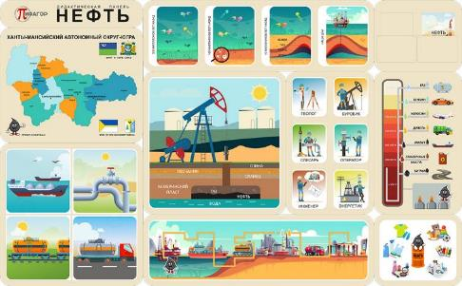 | 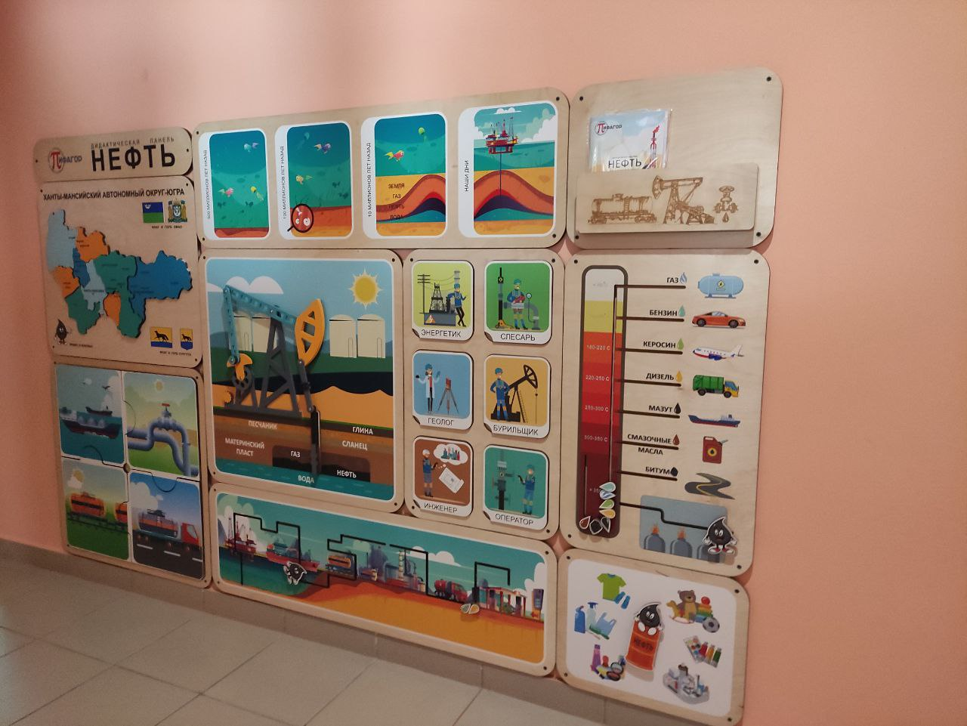
2 | Дидактическая панель "Экология" | Дидактическая панель Экология должна быть предназначена для ознакомления детей дошкольного возраста с экологическими вызовами человечества. Количество элементов панели - 10 шт. Методическое пособие формата А5 в наличии Размеры дидактической панели в собранном виде: не менее 2100х1300 мм Материал: фанера с металлическими втулками для движущихся элементов и магнитами для снимающихся элементов. Изображения: нанесены с помощью УФ-печати, и лазерной гравировки Програмное обеспечени длля ОС Android в наличии. Система монтажа в комплекте | Россия | 32.99.53.130 | шт | 170,000.00 | 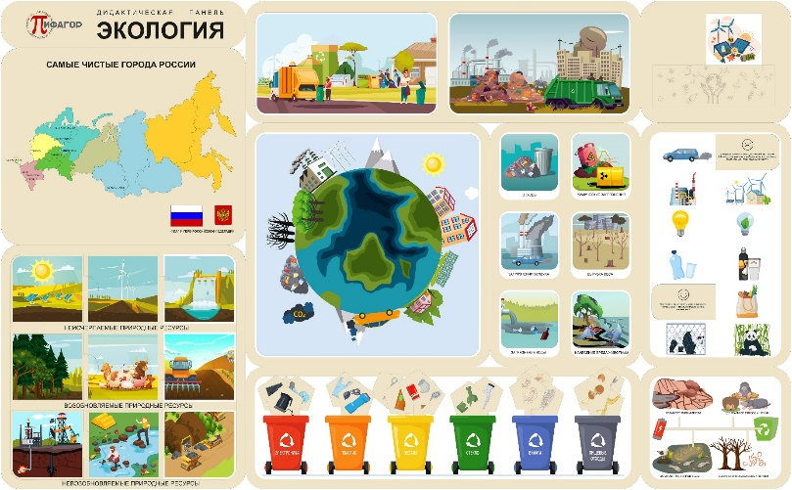 | 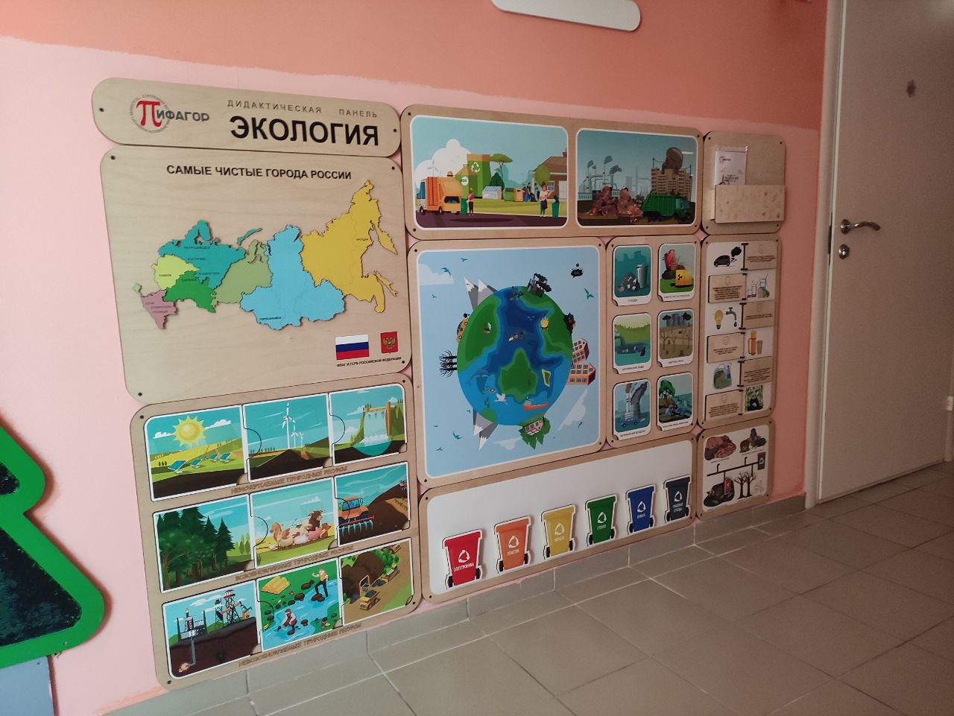 | 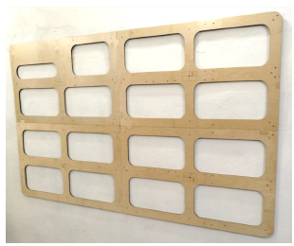
3 | Дидактическая панель «Тело человека» | Дидактическая панель «Тело человека» предназначена для ознакомления детей дошкольного возраста с человеческим телом. Количество элементов панели - 10 шт. Методическое пособие формата А5 в наличии Размеры дидактической панели в собранном виде: не менее 2100х1300 мм Материал: фанера с металлическими втулками для движущихся элементов и магнитами для снимающихся элементов. Изображения: нанесены с помощью УФ-печати, и лазерной гравировки Програмное обеспечени длля ОС Android в наличии. Система монтажа в комплекте | Россия | 32.99.53.130 | шт | 170,000.00 | 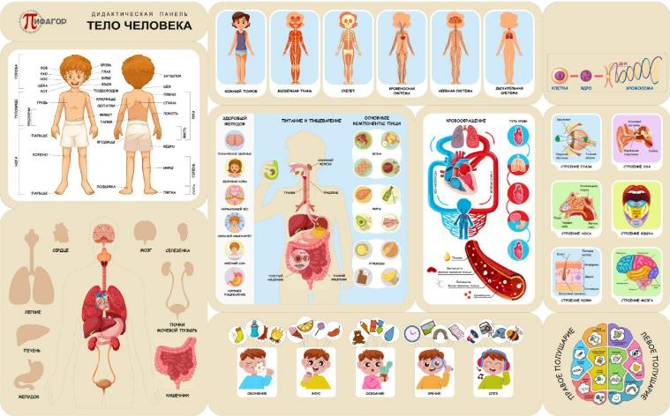 | 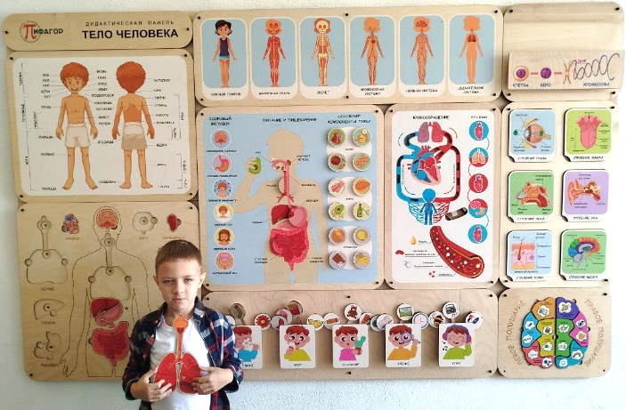
4 | Дидактическая панель "Финансовая грамотность" | Дидактическая панель «Финансовая грамотность» предназначена для ознакомления детей дошкольного возраста с азами финансовой грамотности Количество элементов панели - 10 шт. Методическое пособие формата А5 в наличии Размеры дидактической панели в собранном виде: не менее 2100х1300 мм Материал: фанера с металлическими втулками для движущихся элементов и магнитами для снимающихся элементов. Изображения: нанесены с помощью УФ-печати, и лазерной гравировки Програмное обеспечени длля ОС Android в наличии. Система монтажа в комплекте | Россия | 32.99.53.130 | шт | 170,000.00 | 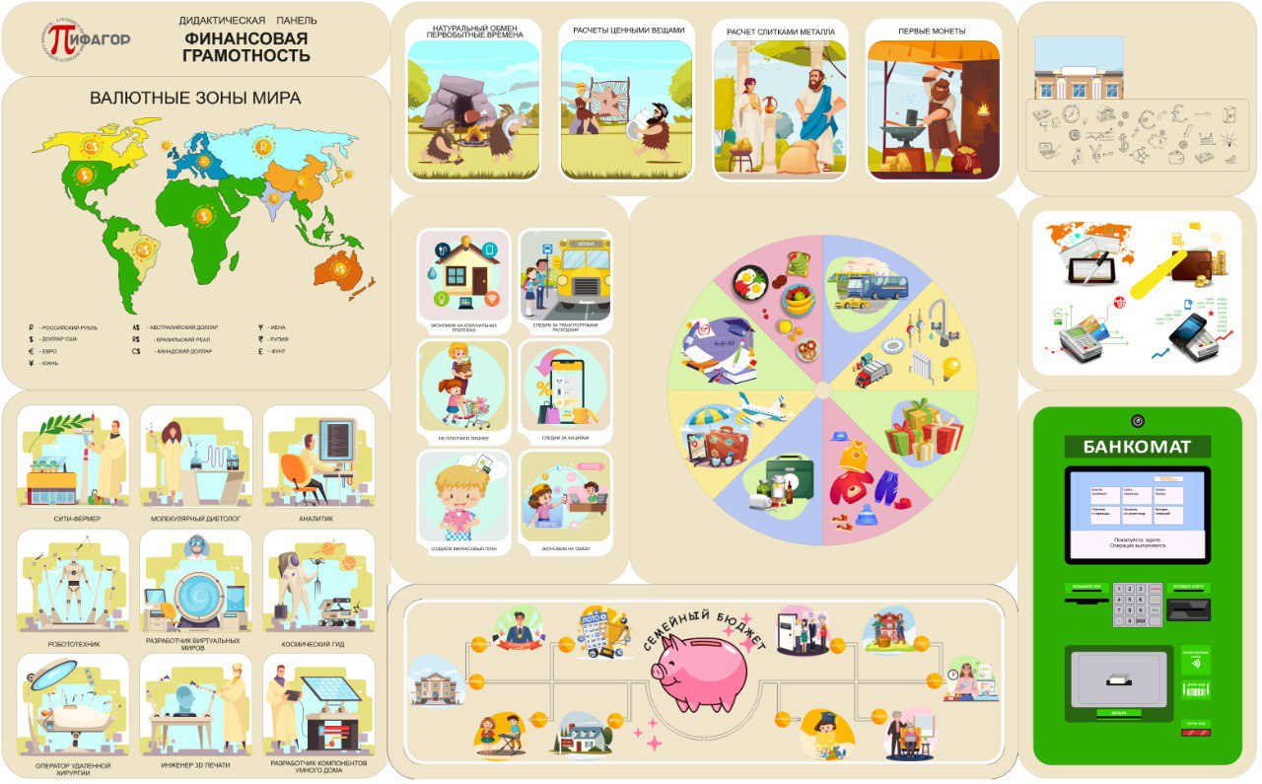 | 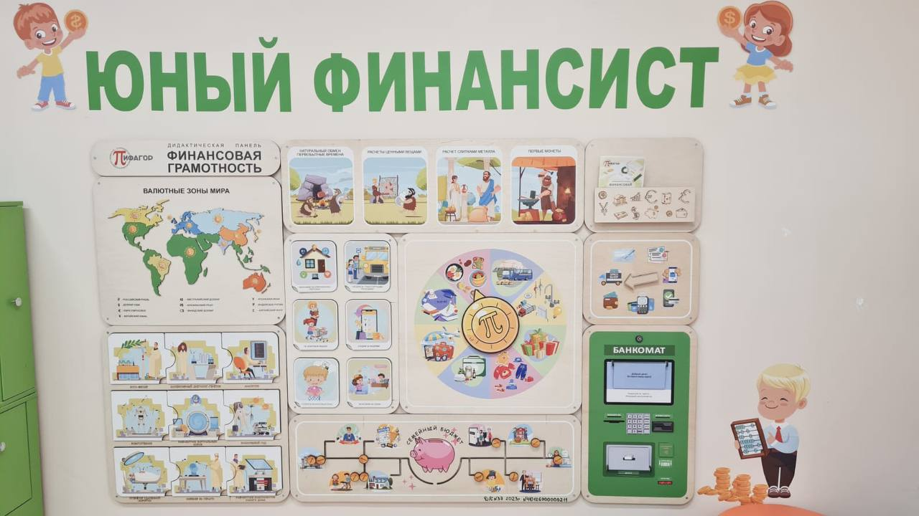
5 | Дидактическая панель «Сургут достопримечательности» | Дидактическая панель «Сургут достопримечательности» предназначена для ознакомления детей дошкольного возраста с городом Сургут, его историей и его достопримечательностями. Количество элементов панели - 10 шт. Методическое пособие формата А5 в наличии Размеры дидактической панели в собранном виде: не менее 2100х1300 мм Материал: фанера с металлическими втулками для движущихся элементов и магнитами для снимающихся элементов. Изображения: нанесены с помощью УФ-печати, и лазерной гравировки Програмное обеспечени длля ОС Android в наличии. Система монтажа в комплекте | Россия | 32.99.53.130 | шт | 170,000.00 | 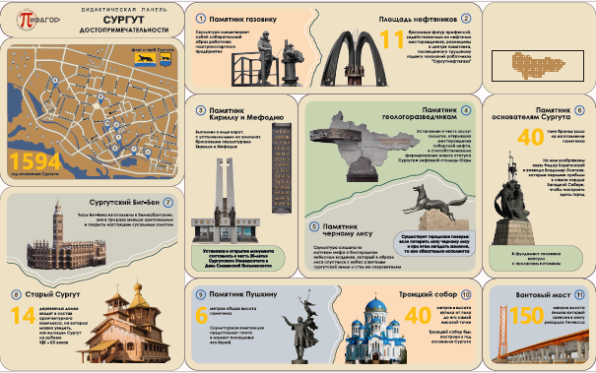 | 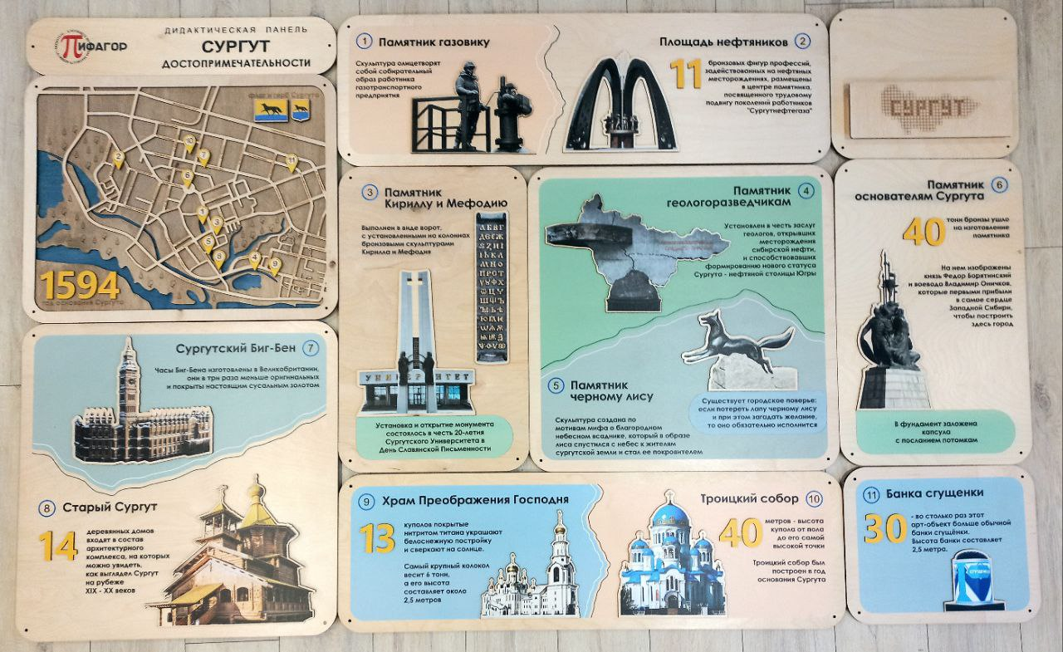
6 | Дидактическая панель "Космическая деятельность" | Дидактическая панель Космическая деятельность предназначена для ознакомления детей дошкольного возраста с космической деятельностью человечества. Количество элементов панели - 10 шт. Методическое пособие формата А5 в наличии Размеры дидактической панели в собранном виде: не менее 2100х1300 мм Материал: фанера с металлическими втулками для движущихся элементов и магнитами для снимающихся элементов. Изображения: нанесены с помощью УФ-печати, и лазерной гравировки Програмное обеспечени длля ОС Android в наличии. Система монтажа в комплекте | Россия | 32.99.53.130 | шт | 170,000.00 | 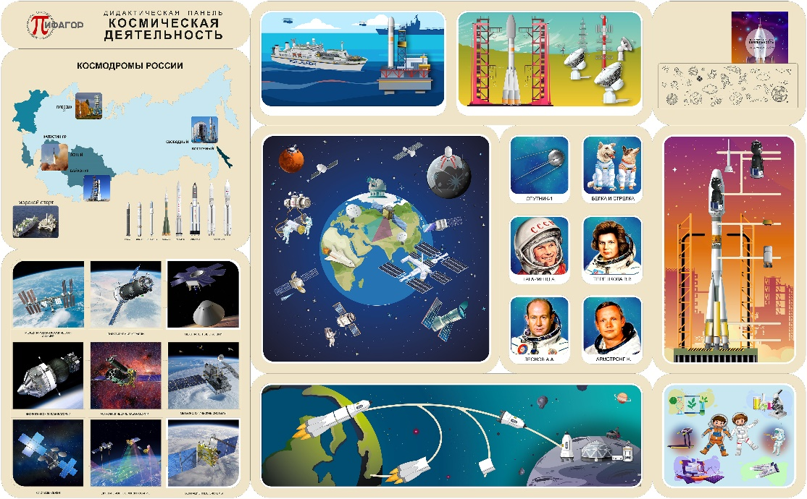
7 | Дидактическая панель "Города-Герои" | Дидактическая панель Города-Герои предназначена для ознакомления детей дошкольного возраста с героическими битвами и сражениями Великой Отечественной войны, в результате которых города получили звания Городов-Героев. Количество элементов панели - 10 шт. Методическое пособие формата А5 в наличии Размеры дидактической панели в собранном виде: не менее 2100х1300 мм Материал: фанера с металлическими втулками для движущихся элементов и магнитами для снимающихся элементов. Изображения: нанесены с помощью УФ-печати, и лазерной гравировки Програмное обеспечени длля ОС Android в наличии. Система монтажа в комплекте | Россия | 32.99.53.130 | шт | 170,000.00 | 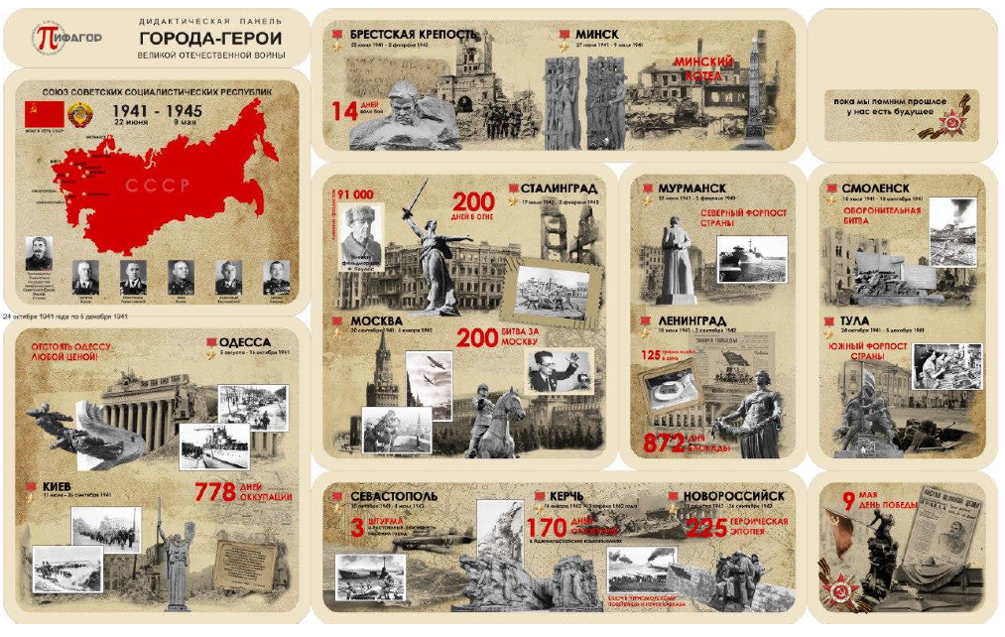 | 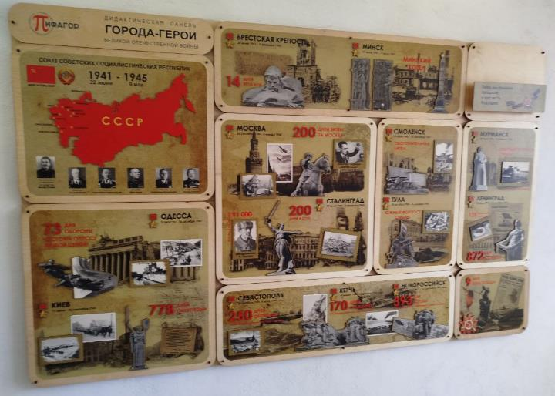
8 | Дидактическая панель "Чудеса света" | Дидактическая панель «Чудеса света» предназначена для ознакомления детей с Чудесами света, как старыми, так и современными Количество элементов панели - 10 шт. Методическое пособие формата А5 в наличии Размеры дидактической панели в собранном виде: не менее 2100х1300 мм Материал: фанера с металлическими втулками для движущихся элементов и магнитами для снимающихся элементов. Изображения: нанесены с помощью УФ-печати, и лазерной гравировки Програмное обеспечени длля ОС Android в наличии. Система монтажа в комплекте | Россия | 32.99.53.130 | шт | 170,000.00 | 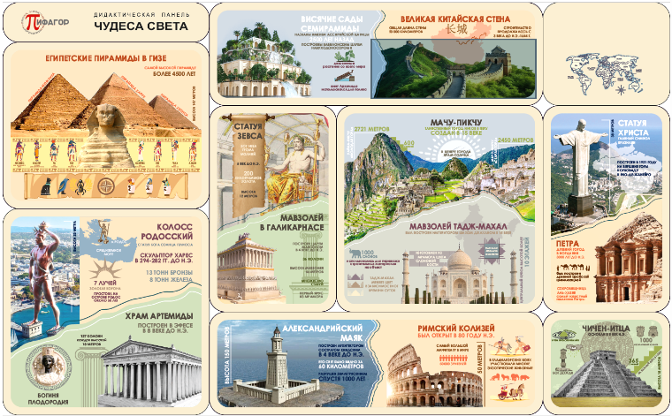 | 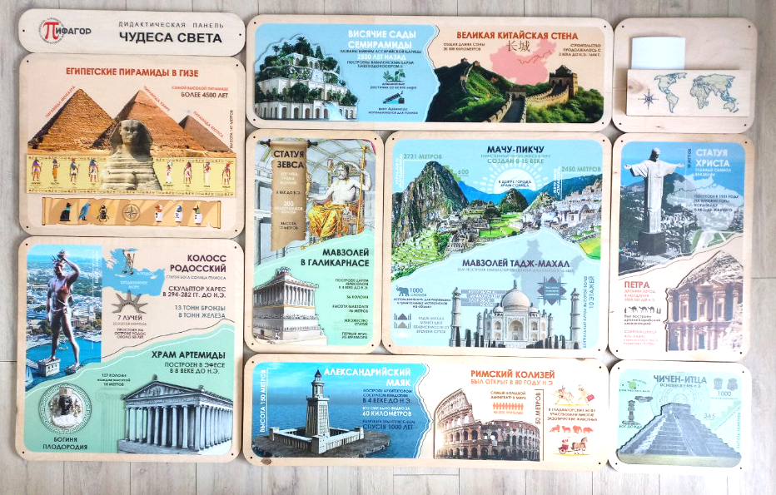
8 | Дидактическая панель "Родина" | Дидактическая панель "Родина" предназначена для ознакомления детей с нашей Родиной – самой большой страной в мире с великим прошлым и светлым будущим - Россией. Количество элементов панели - 10 шт. Методическое пособие формата А5 в наличии Размеры дидактической панели в собранном виде: не менее 2100х1300 мм Материал: фанера с металлическими втулками для движущихся элементов и магнитами для снимающихся элементов. Изображения: нанесены с помощью УФ-печати, и лазерной гравировки Програмное обеспечени длля ОС Android в наличии. Система монтажа в комплекте | Россия | 32.99.53.130 | шт | 170,000.00 | 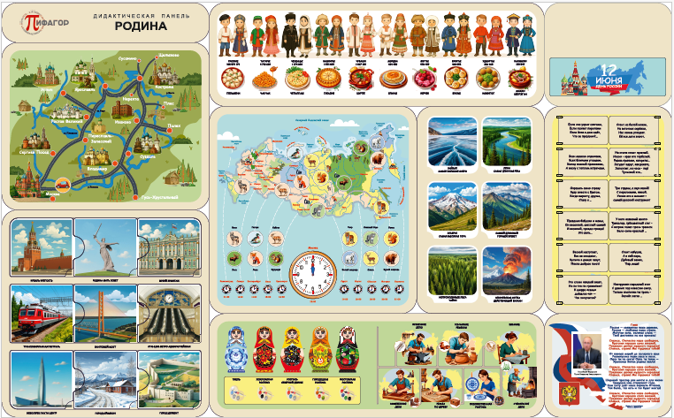 | 